Biyokimya
Numune Adı | TAS(mmol/L) | TOS (µmol/L) | OSI | NOT
5.grup-1 | 0.5 | 4.32 | 0.864 |  | Kullanılan cihaz: Mindray marka BS300 model tam otomatik biyokimya cihazı
5.grup-2 | 0.53 | 5.57 | 1.051 |  | TAS: Total Antıoxıdant Status
5.grup-3 | 0.8 | 12.93 | 1.616 | hemolizli | TOS: Total Oxıdant Status
5.grup-4 | 0.48 | 7.19 | 1.498 | hafif hemolizli | OSI: Oxıdatıve Stress Index
5.grup-5 | 0.7 | 3.52 | 0.503 |  | MDA: Malondialdehit
5.grup-6 | 0.7 | 4.21 | 0.601
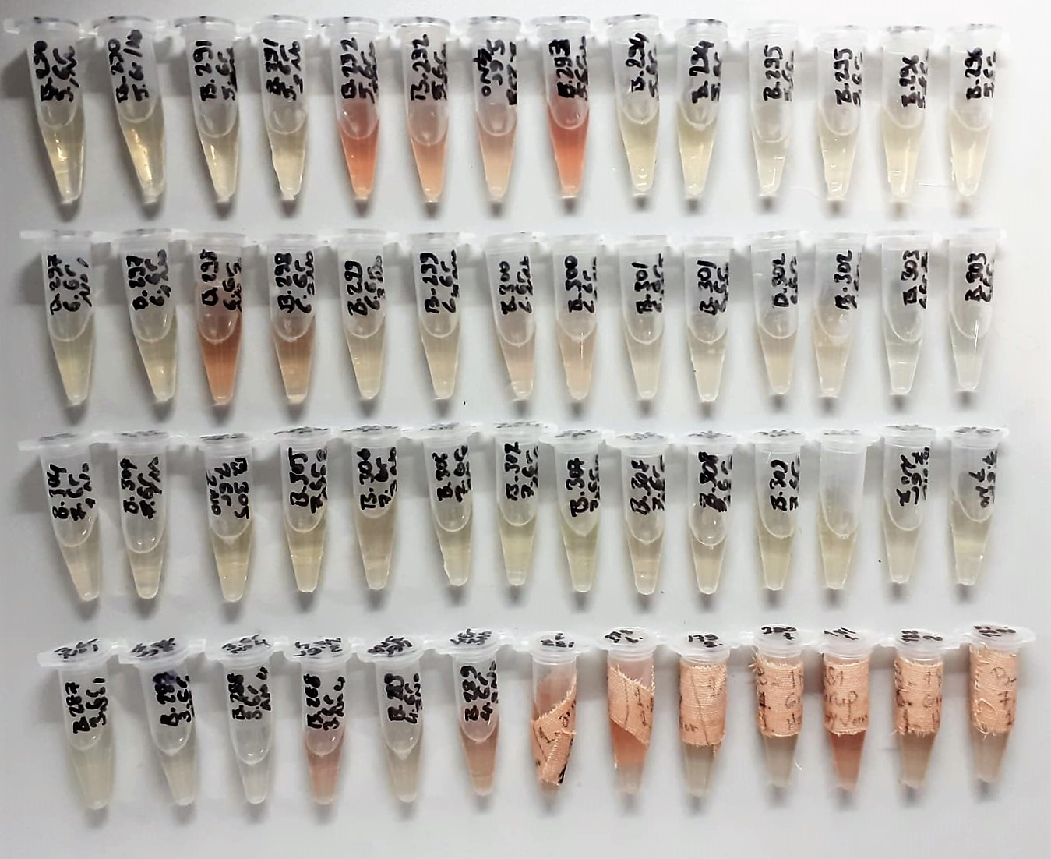
5.grup-7 | 0.4 | 2.57 | 0.643
6.grup-1 | 0.5 | 2.92 | 0.584
6.grup-2 | 0.79 | 9.67 | 1.224 | hemolizli
6.grup-3 | 0.62 | 3.04 | 0.490
6.grup-4 | 0.74 | 5.03 | 0.680
6.grup-5 | 0.62 | 3.18 | 0.513
6.grup-6 | 0.43 | 2.94 | 0.684
6.grup-7 | 0.39 | 4.9 | 1.256
7.grup-1 | 0.62 | 3.18 | 0.513
7.grup-2 | 0.52 | 3.67 | 0.706
7.grup-3 | 0.46 | 4.88 | 1.061
7.grup-4 | 0.57 | 4.19 | 0.735
7.grup-5 | 0.56 | 3.42 | 0.611
7.grup-6 | 0.67 | 3.72 | 0.555
7.grup-7 | 0.6 | 3.74 | 0.623
3.grup-1 | 0.56 | 5.98 | 1.068
3.grup-4 | 0.43 | 6.61 | 1.537
4.grup-3 | 0.44 | 5.69 | 1.293
177(1.) | 0.65 | 5.34 | 0.822
178(1.) | 0.47 | 5.67 | 1.206
179(2.) | 0.7 | 4.55 | 0.650
180(1.) | 0.38 | 4.04 | 1.063
181(1.) | 0.85 | 11.34 | 1.334 | hemolizli
182(2.) | 0.89 | 5.59 | 0.628
183(2.) | 1.2 | 7.29 | 0.607 | hafif hemolizli

MDA
MDA
2.481 | 100
1.673 | 50
0.994 | 25
0.513 | 12.5
0.288 | 6.25
0.122 | 3.125
0 | 0
 | absorbans | abs-blank | expected | result
std1 | 2.511 | 2.481 | 100 | 99.11157344
std2 | 1.703 | 1.673 | 50 | 52.40258016
std3 | 1.024 | 0.994 | 25 | 24.29762944
std4 | 0.543 | 0.513 | 12.5 | 10.54810976
std5 | 0.318 | 0.288 | 6.25 | 5.87012576
std6 | 0.152 | 0.122 | 3.125 | 3.13537536
blank | 0.03 | 0 | 0 | 1.5134

 |  |  |  |  | concentratıon (mmol/L)

Numune | absorbans | abs-blank | result
5.grup-1 | 1.772 | 1.742 | 55.82840256
5.grup-2 | 0.441 | 0.411 | 8.28891584
5.grup-3 | 0.801 | 0.771 | 17.28793664
5.grup-4 | 1.237 | 1.207 | 32.01824896
5.grup-5 | 0.406 | 0.376 | 7.56663904
5.grup-6 | 1.528 | 1.498 | 44.18530816
5.grup-7 | 0.91 | 0.88 | 20.577016
6.grup-1 | 0.783 | 0.753 | 16.77002336
6.grup-2 | 1.094 | 1.064 | 26.72441184
6.grup-3 | 1.184 | 1.154 | 30.00353664
6.grup-4 | 0.459 | 0.429 | 8.67090464
6.grup-5 | 1.681 | 1.651 | 51.33239104
6.grup-6 | 0.795 | 0.765 | 17.114504
6.grup-7 | 0.843 | 0.813 | 18.52422176
7.grup-1 | 0.755 | 0.725 | 15.9786
7.grup-2 | 0.683 | 0.653 | 14.02299936
7.grup-3 | 0.83 | 0.8 | 18.1374
7.grup-4 | 0.696 | 0.666 | 14.36762624
7.grup-5 | 1.856 | 1.826 | 60.14085504
7.grup-6 | 0.698 | 0.668 | 14.42097696
7.grup-7 | 1.882 | 1.852 | 61.50723616
3.grup-1 | 1.003 | 0.973 | 23.59069216
3.grup-4 | 0.373 | 0.343 | 6.91040896
4.grup-3 | 0.41 | 0.38 | 7.647816
177(1.) | 0.866 | 0.836 | 19.21773984
178(1.) | 0.225 | 0.195 | 4.263056
179(2.) | 0.598 | 0.568 | 11.86163296
180(1.) | 0.513 | 0.483 | 9.85979456
181(1.) | 1.334 | 1.304 | 35.86618464
182(2.) | 1.353 | 1.323 | 36.64423616
183(2.) | 0.365 | 0.335 | 6.754944

